SPSS자가진단표
SPSS 프로그램 자가진단표

구분 | 자가진단항목 | 체크(0)
중급1 | 변수명, 레이블, 값, 결측값 등의 변수설정을 이용하여 데이터를 생성할 수 있다.
중급2 | 다양한 종류(excel, text, csv)의 외부 데이터 파일을 불러올 수 있다. |  |  | 중급 | 고급
중급3 | 여러 개로 나뉜 파일을 합칠 수 있다. |  | 가이드라인 | 18개 | 12개 | 18
중급4 | 기존 변수로부터 단순한 수식, 조건문, 함수 등을 이용하여 새로운 변수를 추가할 수 있다. |  | 나의 점수 | 0 | 0
중급5 | 기존의 변수를 다른 이름으로 코딩을 변경할 수 있다.
중급6 | 조건에 맞는 케이스를 선택할 수 있다. |  | < 중급, 고급 과정 수강 안내>
중급7 | 범주형 형태의 데이터가 개체별로 코딩되어 있지 않고 표로 정리되어 있을 경우 가중치 변수를 지정할 수 있다. |  | 중급에서 18개 미만 체크시 중급과정 수강 추천
중급8 | 특정 변수에 대한 집단별 분석을 위해서 분할 집단변수를 만들 수 있다.
중급9 | 결측값이 존재할 때 결측값을 설정, 삭제, 대체 할 수 있다. |  | 중급에서 18개 이상 체크시 중급에서 부족한 부분 추가 학습 또는 고급과정 수강 가능
중급10 | 이상치를 탐지하고 삭제할 수 있다.
중급11 | 범주형 데이터와 연속형 데이터를 구분할 수 있다. |  | 고급에서 12개 미만 체크시 중급에서 부족한 부분 추가 학습 또는 고급과정 수강 가능
중급12 | 범주형 데이터에 대한 표(빈도표와 교차표)를 작성할 수 있다.
중급13 | 범주형 데이터에 대한 그래프(막대차트, 원형차트, 선형차트, 파레토 차트)를 삽입하고 편집할 수 있다. |  | 중급에서 18개이상, 고급에서 12개 이상 시 필요한 부분을 자유롭게 수강
중급14 | 연속형 데이터에 대한 빈도표를 작성할 수 있다.
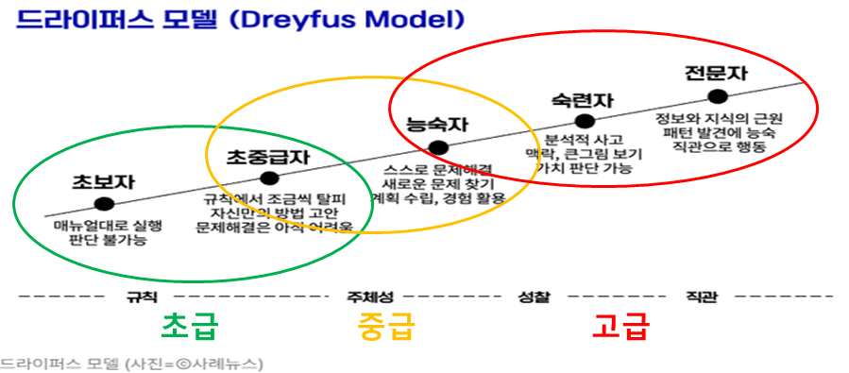
중급15 | 연속형 데이터에 대한 그래프(히스토그램, 줄기 잎 그림, 상자그림, 산점도)를 삽입하고 해석 할 수 있다.
중급16 | 연속형 데이터에 대한 기술통계량을 출력하고 해석할 수 있다.
중급17 | 집단별 기술통계량을 출력하고 도표를 편집할 수 있다.
중급18 | 집단별 평균 분석을 할 수 있다.
중급19 | 다중 응답 데이터를 생성할 수 있다.
중급20 | 다중 응답 데이터에 대한 빈도분석과 교차분석을 실행할 수 있다.
중급21 | 표준화 Z값을 구하고 표준정규분포에서 확률을 구할 수 있다.
중급22 | 표준정규분포, T분포, 카이제곱분포, F분포에 대해서 이해하고 있다.
중급23 | 모평균에 대한 95% 신뢰구간을 추정할 수 있다.
중급24 | 귀무가설과 대립가설, 양측검정과 단측검정, 검정통계량과 기각역, 유의확률과 유의수준에 대한 개념을 이해하고 있다.
중급25 | 한 집단에서 모평균에 대한 일표본 t-검정을 실행하고 결과를 해석할 수 있다.
중급26 | 독립인 두 집단의 t-검정, 대응표본 t-검정을 실행하고 결과를 해석할 수 있다.
중급27 | 독립성 검정, 적합성 검정을 실행하고 결과를 해석할 수 있다.
고급1 | 일원배치 분산분석, 이원배치 분산분석을 실행하고 결과를 해석할 수 있다.
고급2 | 다중비교를 실행하고 결과를 해석할 수 있다.
고급3 | 상관분석, 편상관분석을 실행하고 결과를 해석할 수 있다.
고급4 | 단순회귀분석을 실행하고 결과를 해석할 수 있다.
고급5 | 다중회귀분석을 실행하고 결과를 해석할 수 있다.
고급6 | 더미변수를 생성하여 회귀분석에 이용할 수 있다.
고급7 | 회귀모형의 가정을 검토할 수 있다.
고급8 | 변수선택법을 이용하여 회귀분석을 실행할 수 있다.
고급9 | 위계적 회귀분석 및 매개회귀분석을 실행하고 결과를 해석할 수 있다.
고급10 | 상호작용항을 생성하여 조절회귀분석을 실행하고 결과를 해석할 수 있다.
고급11 | 비모수 검정을 실행하고 결과를 해석할 수 있다.
고급12 | 이항 로지스틱 회귀분석을 실행하고 결과를 해석할 수 있다.
고급13 | 다항로지스틱 회귀분석을 실행하고 결과를 해석할 수 있다.
고급14 | 판별분석을 실행하고 결과를 해석할 수 있다.
고급15 | 신뢰도 분석 및 요인분석을 실행하고 결과를 해석할 수 있다.
고급16 | 계층적 군집분석 및 K-평균 군집분석을 실행하고 결과를 해석할 수 있다.
고급17 | 다차원 척도법을 실행하고 결과를 해석할 수 있다.
고급18 | 카플란-마이어분석 및 콕스회귀분석을 실행하고 결과를 해석할 수 있다.

